６分析（性・年齢別）
図１．特定健康診査受診者数及びその割合（性年齢階級別）

男性 |  | 女性
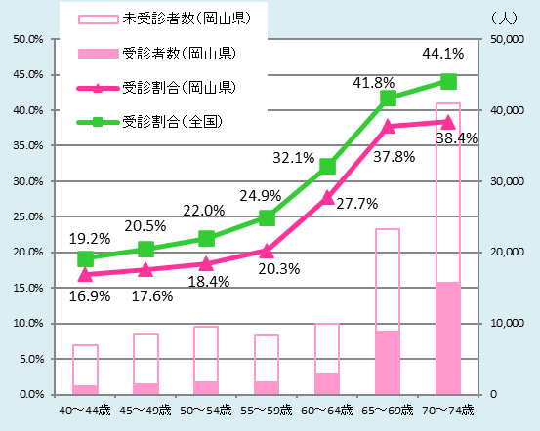
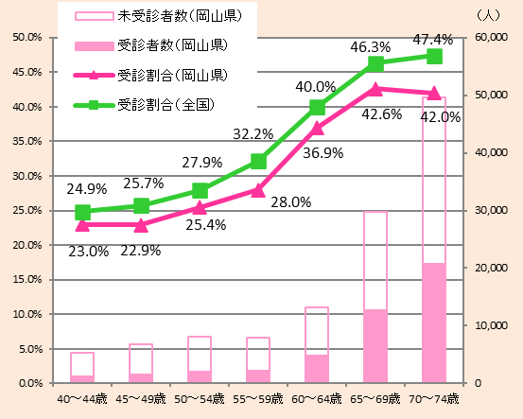

 | ・本県においては、どの年齢においても特定健康診査受診割合が全国と比べて低い。

図２．特定保健指導（積極的支援）対象者における利用者及び終了者の割合（性年齢階級別）

男性 |  | 女性
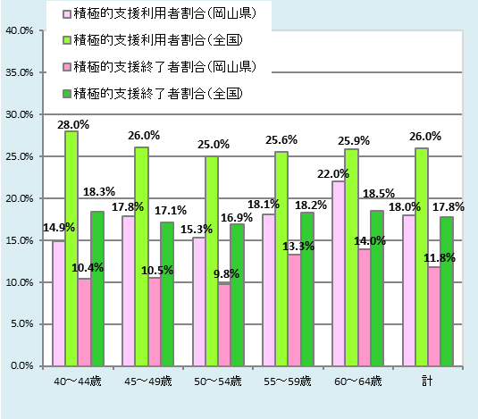
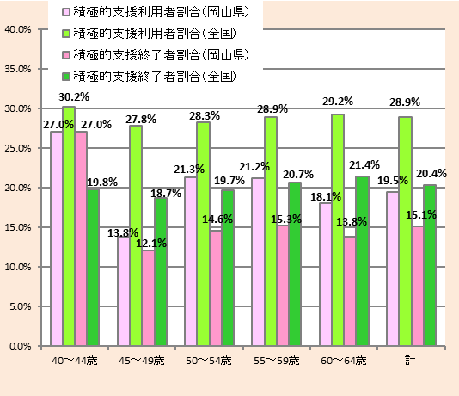

 | ・ 本県においては、女性の40～44歳を除いて、どの年齢においても積極的支援利用者割合 及び積極的支援修了者割合が全国と比べて低い。

図３．特定保健指導（動機付け支援）対象者における利用者及び終了者の割合（性年齢階級別）

男性 |  | 女性
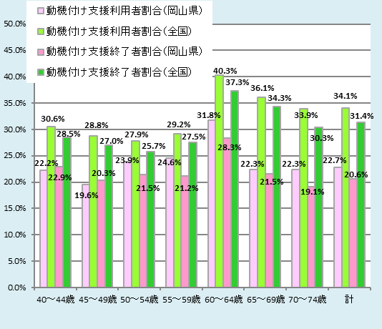
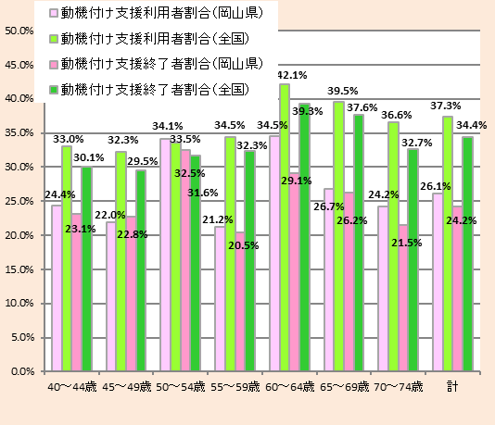

 | ・本県においては、女性の50～54歳を除いて、どの年齢においても動機付け支援利用者割合 及び動機付け支援終了者割合が全国と比べて低い。

図４．内臓脂肪症候群予備群及び該当者割合（年齢階級別）

男性 |  | 女性
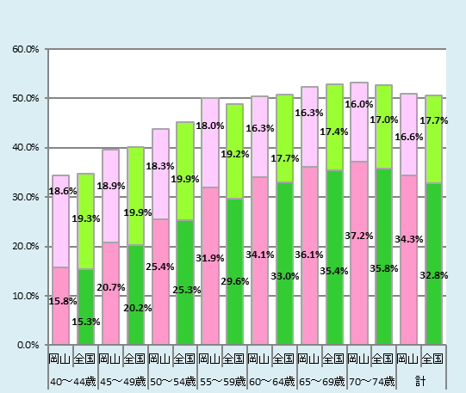
予備群割合（岡山県） 予備群割合（全国）
該当者割合（岡山県） 該当者割合（全国）
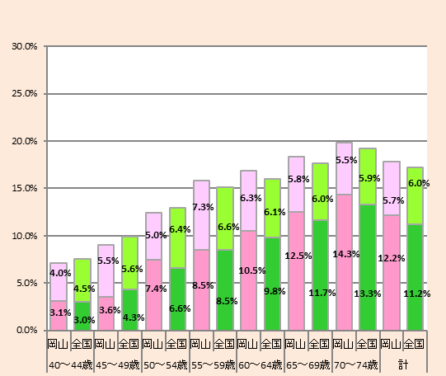
予備群割合（岡山県） 予備群割合（全国）
該当者割合（岡山県） 該当者割合（全国）

 | ・本県においては、内臓脂肪症候群予備群及び該当者割合が全国とほぼ同程度。

図５．受診者の服薬状況（年齢階級別）

○高血圧症の治療に係る薬剤を服用している者の割合 |  | ○脂質異常症の治療に係る薬剤を服用している者の割合
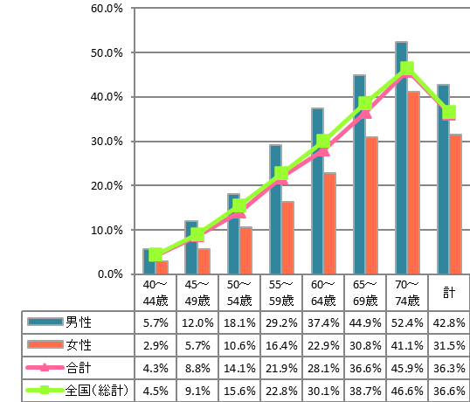
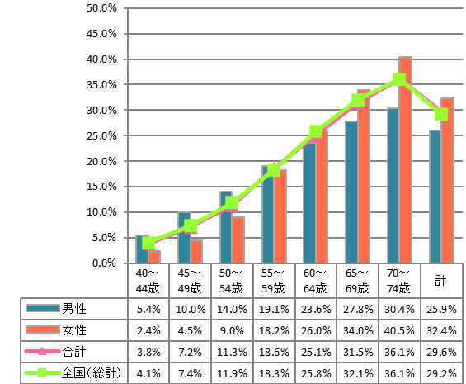

○糖尿病の治療に係る薬剤を服用している者の割合
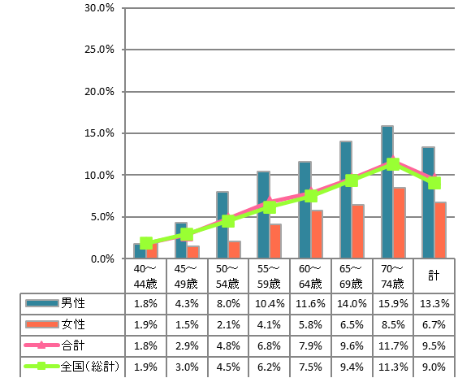

・本県においては、高血圧症の治療に係る薬剤を
服用している者の割合は男性の方が多い。
・糖尿病の治療に係る薬剤を服用している者の割合は40～44歳を除いて男性の方が多い。
・脂質異常症の治療に係る薬剤を服用している者の
割合は60代以降では女性の方が多くなっている。

７分析（市町村別）
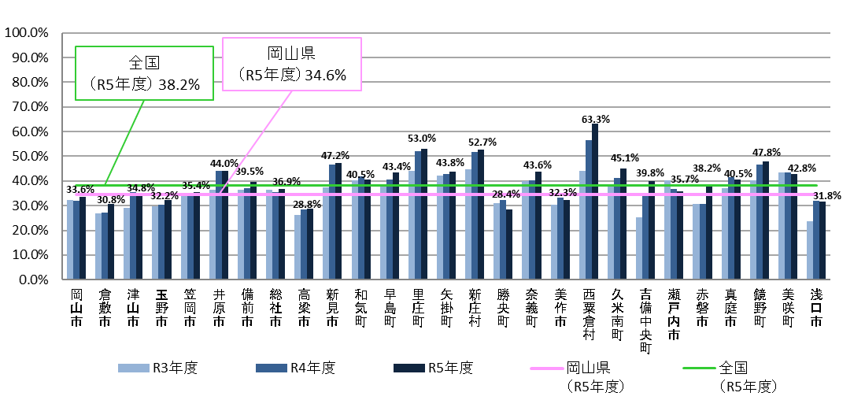
【市町村別の実施状況】
図６．特定健康診査受診率

 | ・特定健康診査受診率は各市町村によって差がある。 ・全国平均を上回っている市町村は、半数以下である。

図７．特定保健指導（積極的支援＋動機付け支援）の利用割合
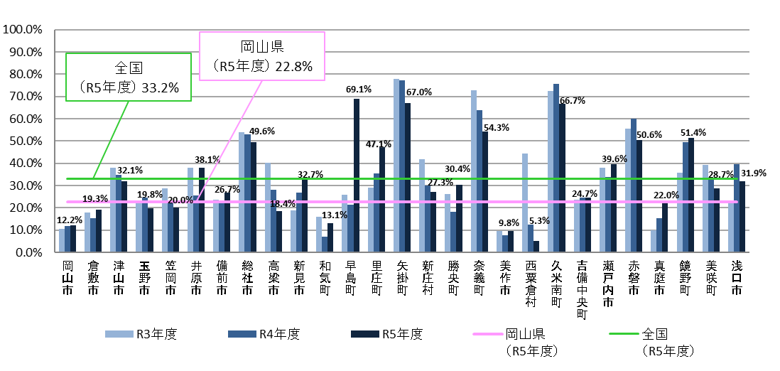

図８．特定保健指導（積極的支援＋動機付け支援）の終了割合
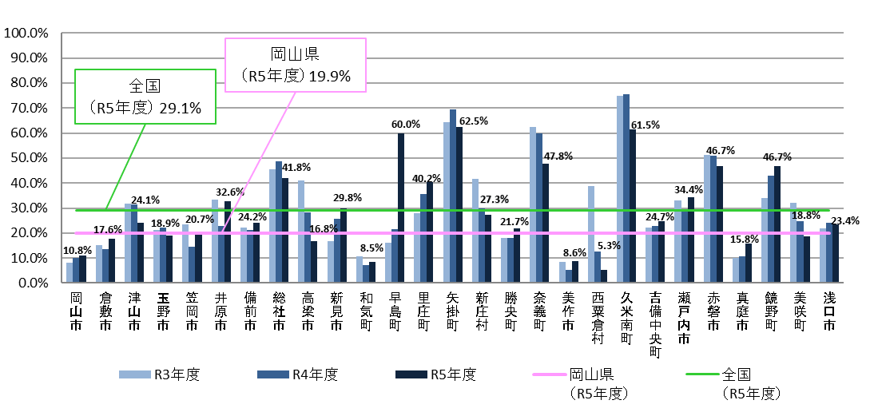

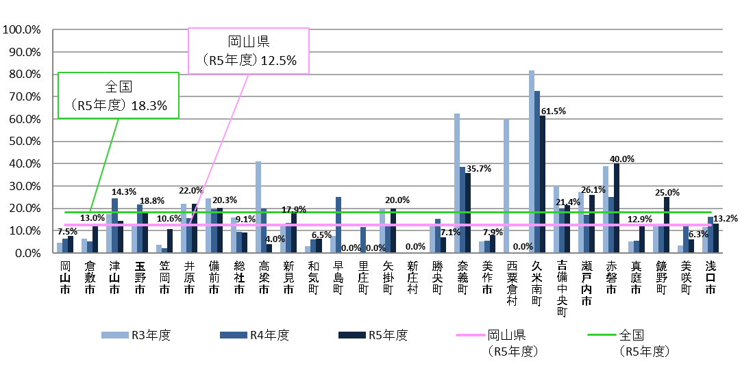
図９．特定保健指導（積極的支援）の終了割合

 | ・特定保健指導の利用割合および終了割合は80％台から10％未満と県内でも市町村間に差がある。 ・積極的支援の終了割合は、動機付け支援の終了割合に比べて低い傾向にある。

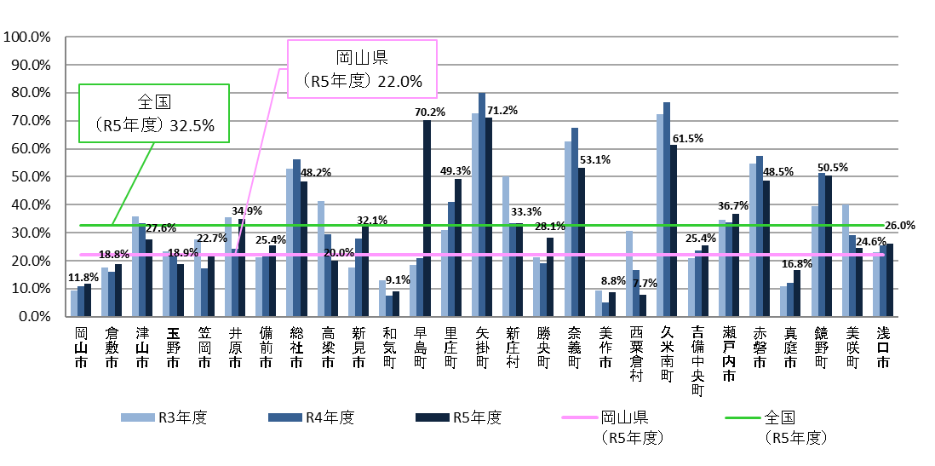
図１０．特定保健指導（動機付け支援）の終了割合

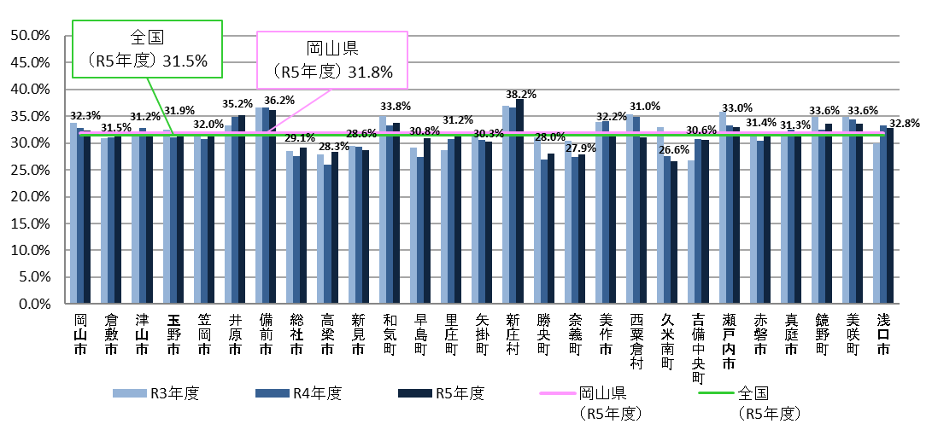
図１１．内臓脂肪症候群該当者及び予備群の割合

 | ・内臓脂肪症候群該当者及び予備群の割合は、経年で比較すると ほぼ横ばい、あるいはやや増加傾向の市町村が多い。

図１２．高血圧症の治療に係る薬剤を服用している者の割合
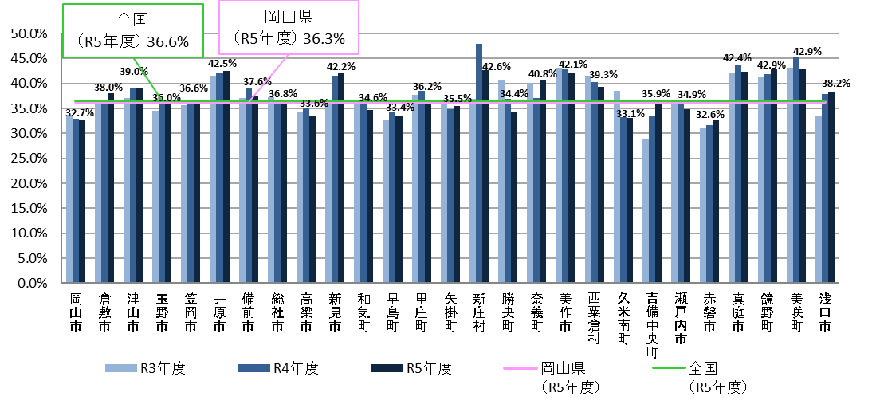

図１３．脂質異常症の治療に係る薬剤を服用している者の割合
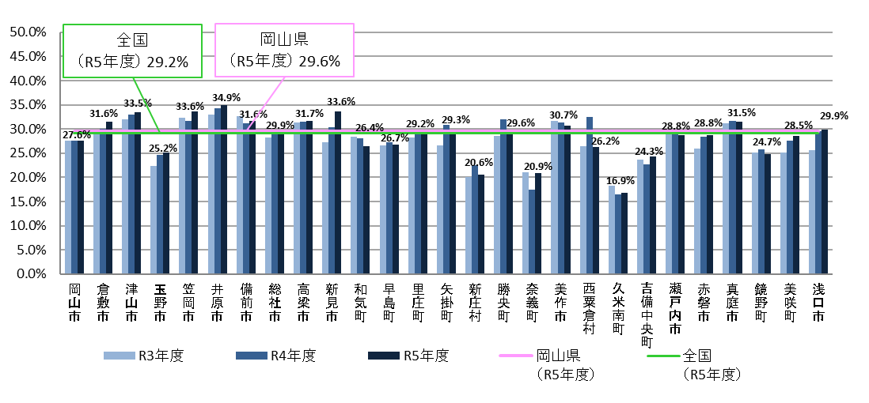

図１４．糖尿病の治療に係る薬剤を服用している者の割合
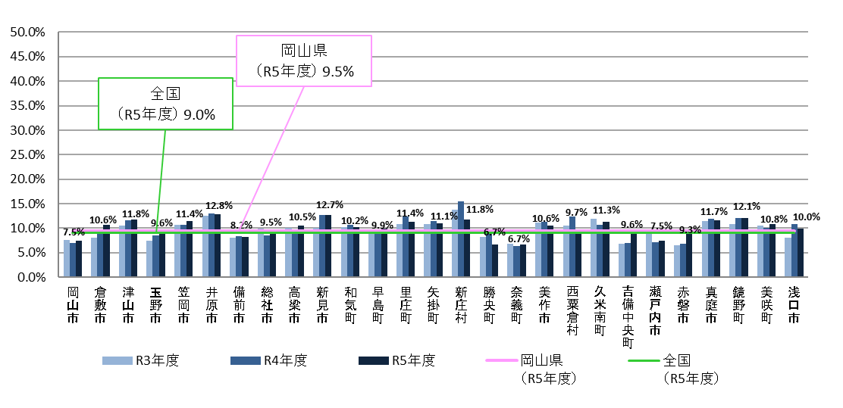

 | ・服用割合はほぼ横ばい、あるいはやや増加傾向にある市町村が多い。

